修正箇所
Kmc00301AAct.java
■listCsv01(KMC003CSV01(REV-EX用ＣＳＶレイアウト)のリストを生成)

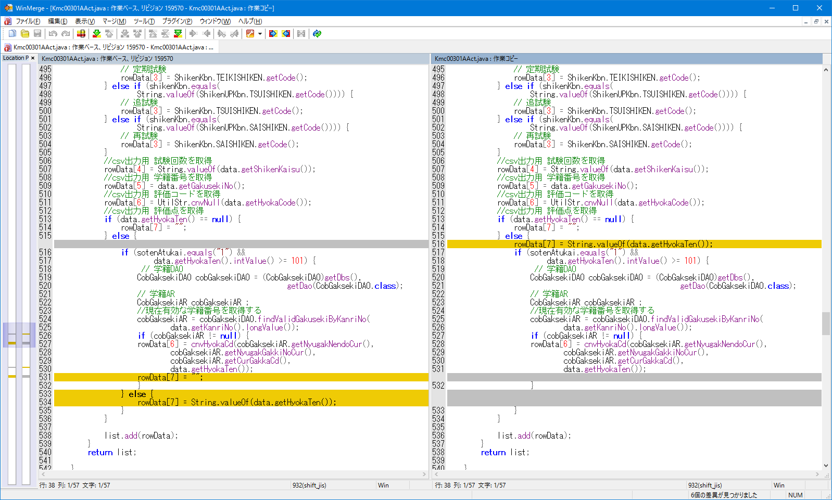

1_1～1_8
1_1～1_8

■listCsv02(KMC003CSV02(REV-2.3用ＣＳＶレイアウト)のリストを生成)

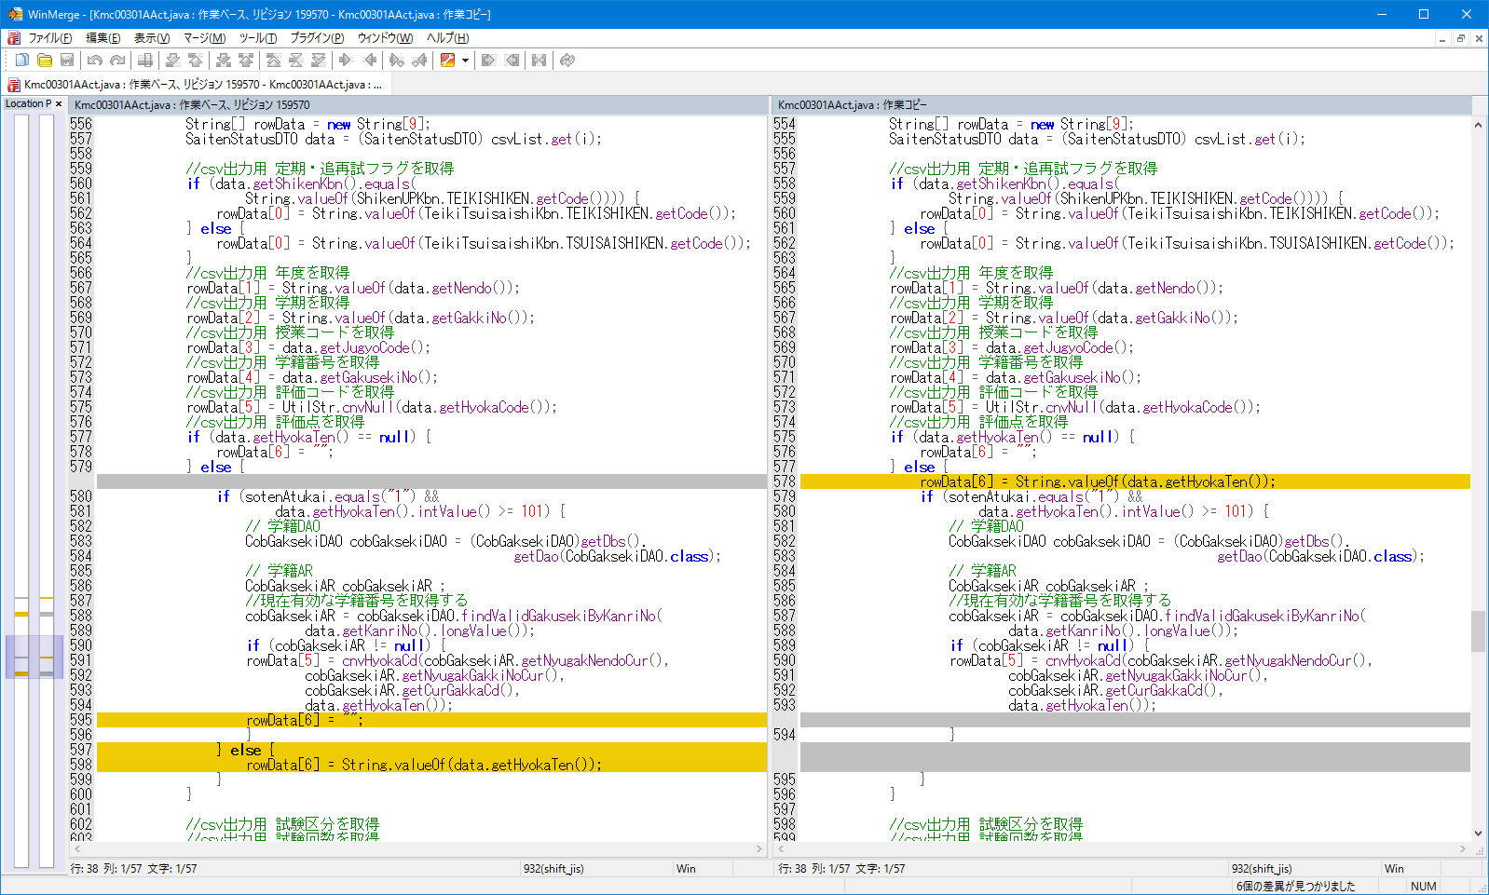

1_1～1_8
1_9～1_16

Kmc00202AAct.java
■makeKmc00202AL01Beanメソッド

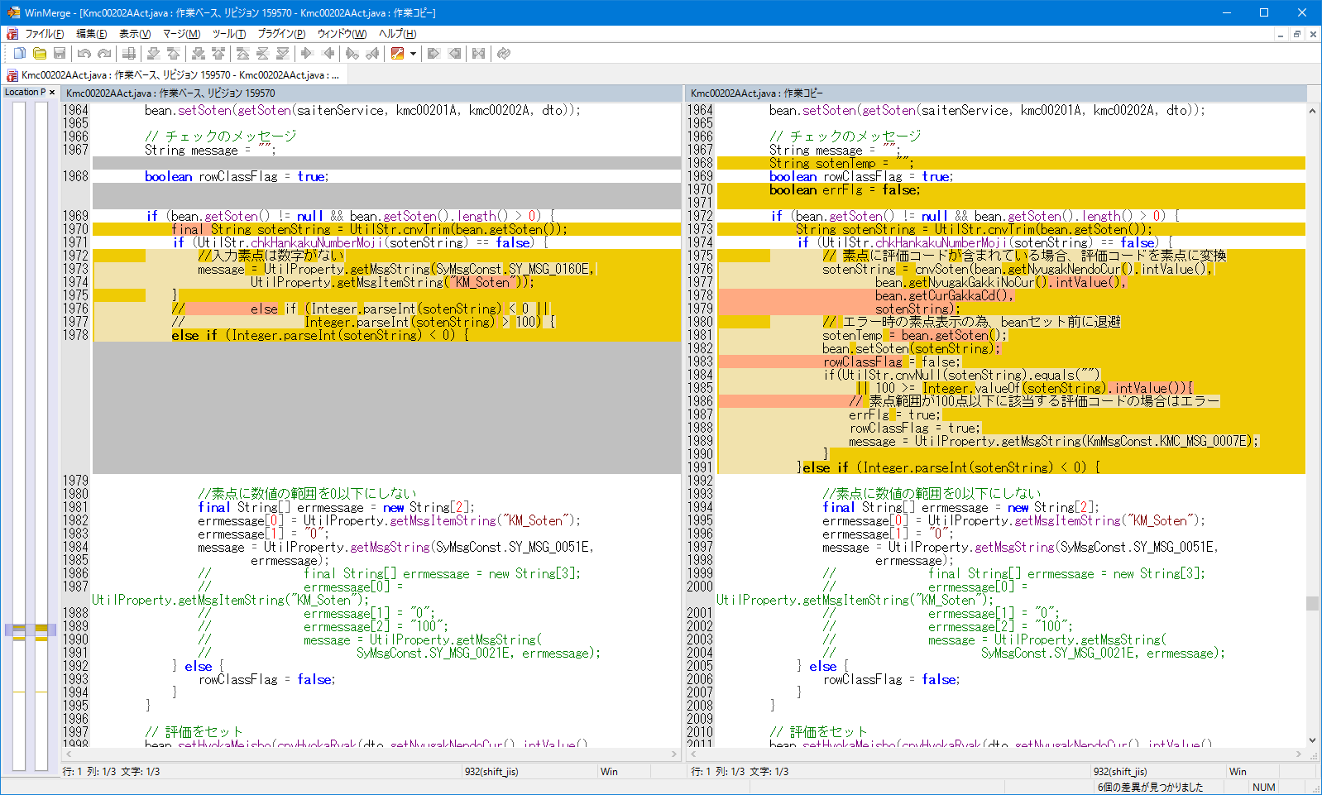

1_25～1_27,
1_52～1_54,
1_82～1_84
1_1～1_9,
1_28～1_36,
1_55～1_66

1_10～1_12,
1_37～1_39,
1_67～1_69

1_13～1_24,
1_40～1_51,
1_70～1_81

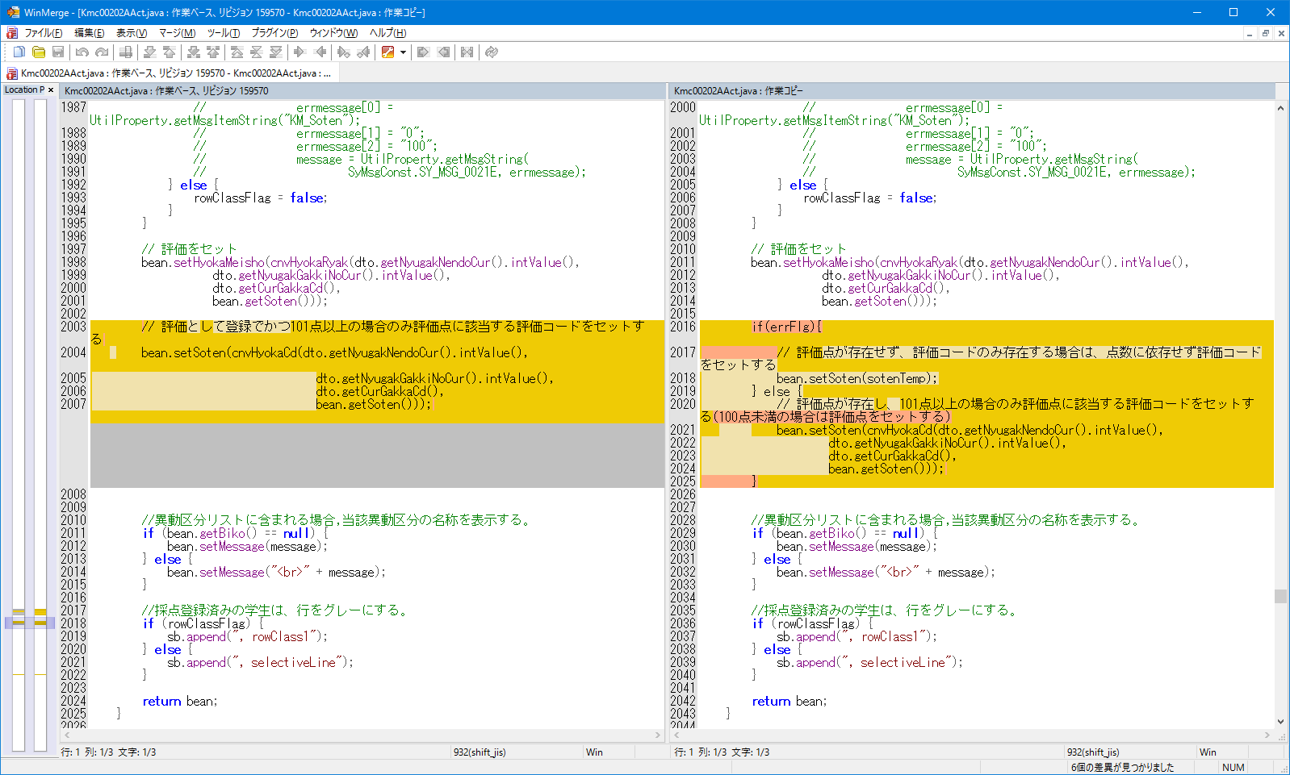

1_13～1_24,
1_40～1_51,
1_70～1_81

1_1～1_12,
1_25～1_39,
1_52～1_69,
1_82～1_84

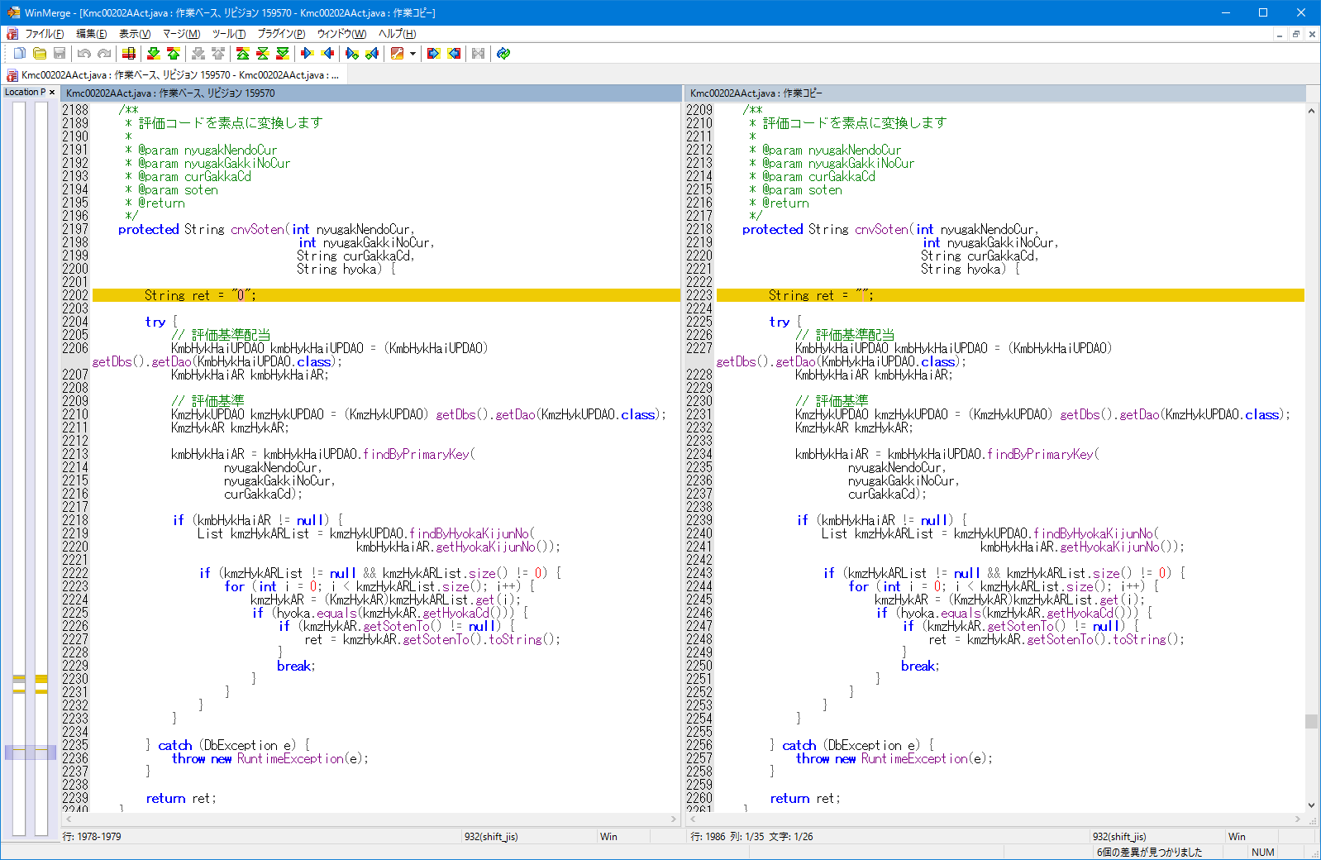

2_1～2_7

SaitenService.java

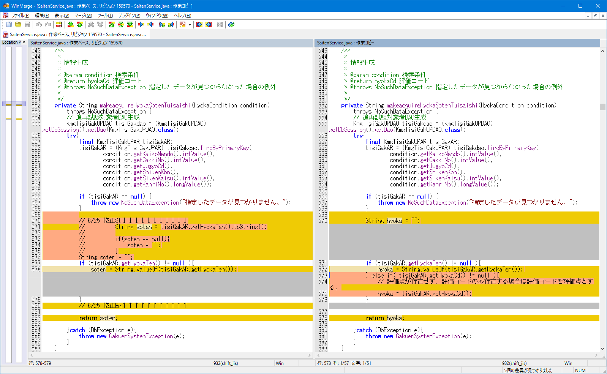

1_55～1_84

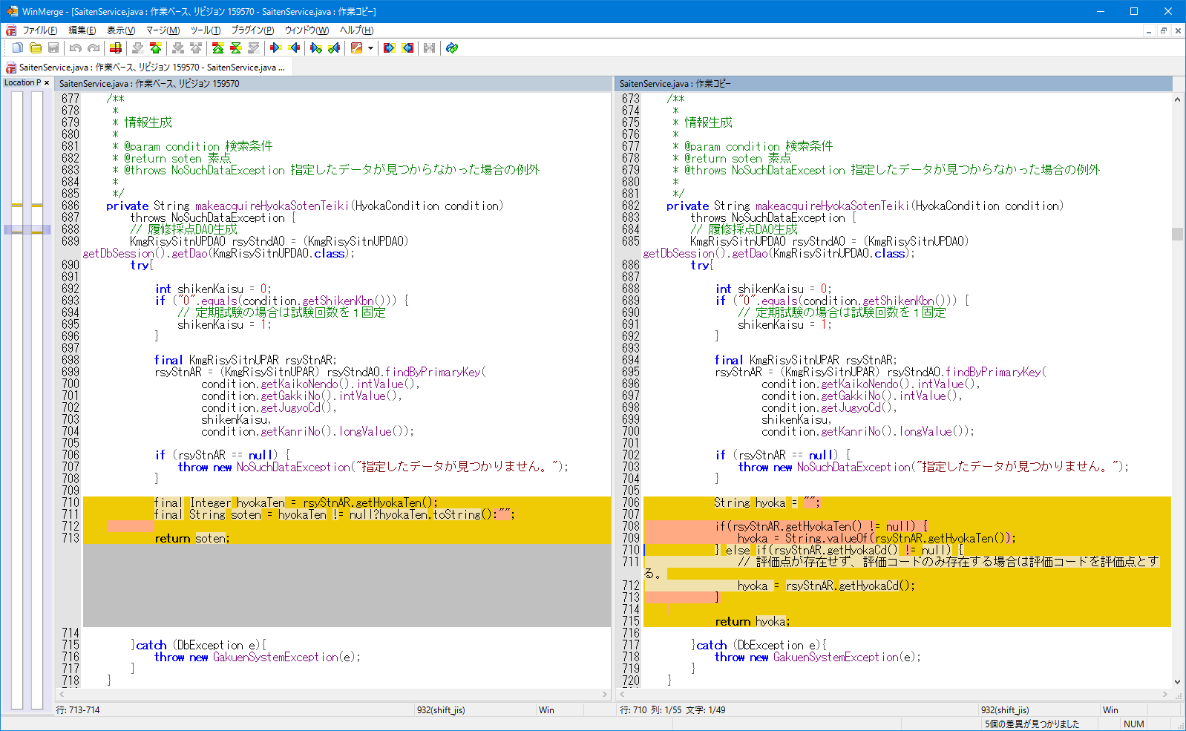

1_1～1_54

sheet1
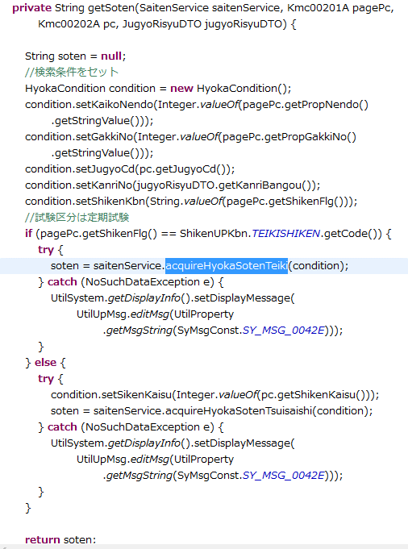

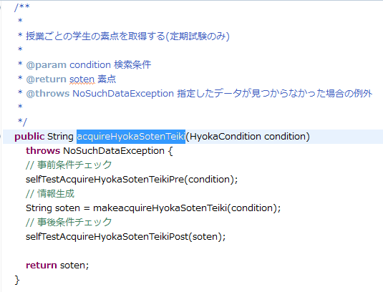

Sheet2
